C2 гр1
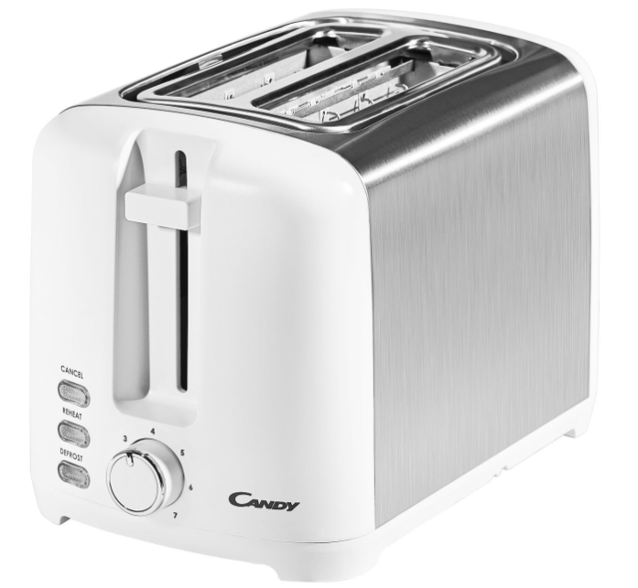
 | Наличие тостера в коробке
2 | Соответствие тостера изображению на коробке
3 | Соответствие тостера модели на коробке
4 | Наличие чека на тостер
5 | Наличие гарантийного талона
6 | Наличие инструкции по использованию тостера
7 | Проверка целостности корпуса
8 | Проверка наличия сетевого шнура
9 | Соответствие вилки стандартной розетке
10 | Проверка работоспособности сетевого шнура
11 | Наличие подсветки кнопок управления при включенном устройстве
12 | Включение всех режимов ручкой переключения
13 | Проверка степени поджаривания на первом режиме
14 | Проверка степени поджаривания на втором режиме
15 | Проверка степени поджаривания на 3 режиме
16 | ... (4-7)
17 | Функционирование кнопки Стоп
18 | Наличие поддона для крошек
19 | Отключение при перегреве
20
21

